特助每日工作
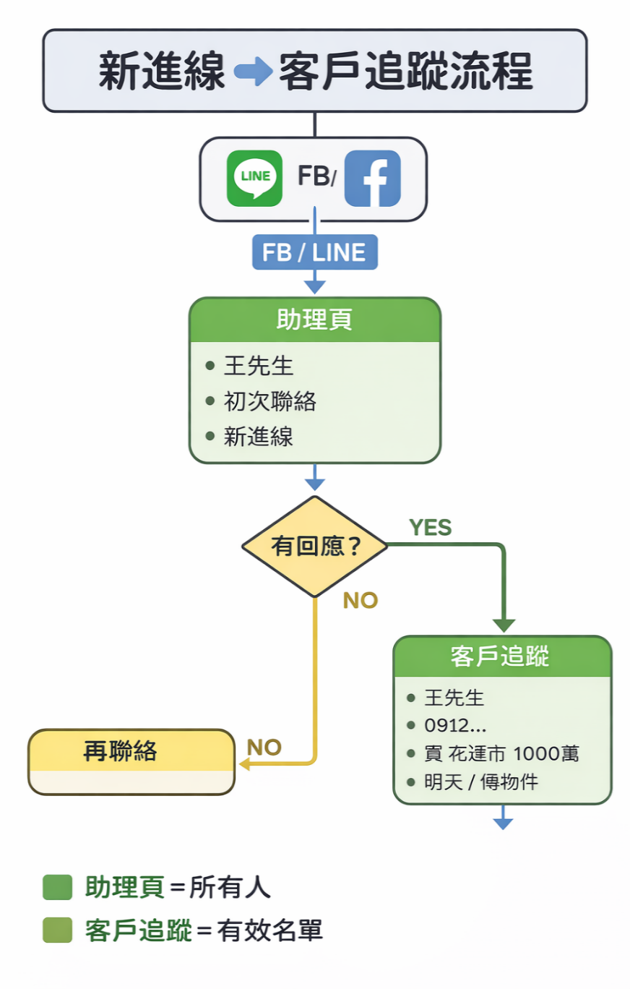
任務區 |  |  | 狀態 | 備註
客戶 | 要做什麼 | 來源 | 是否完成 | 例：今天下午3點前完成 | 特助每日工作表單 = 篩選 有到期、有未追、有新客，就寫進助理頁
 |  |  |  |  | 🔥 最簡單流程（每天一樣） 每天早上： 1️⃣ 看助理頁 👉 刪已完成 / 留未做 2️⃣ 看客戶追蹤 👉 補今天要追的 看下次追踨 3️⃣ 看帶看紀錄 👉 補未追的 |  | ✅ 正確順序（你要記） 👉 新進線進來： 1️⃣ 先只寫助理頁 （初次聯絡） 2️⃣ 打電話 / 傳LINE 3️⃣ 才建「客戶追蹤」 🎯 幫你整理一張超清楚流程階段 新客進來/先寫在助理頁（初次聯絡） 聯絡後有需求/客戶追蹤 帶看後/帶看紀錄

 |  |  |  |  | 狀況 | 要不要做 | 寫什麼/去看
 |  |  |  |  | 下次追蹤日＝今天/過期 | ✅ 要 | 下一步
 |  |  |  |  | 帶看紀錄＝未追 | ✅ 要 | 下一步
 |  |  |  |  | 新進線 | ✅ 要 | 初次聯絡
 |  |  |  |  | 其他 | ❌ 不用 | 不寫

